상품제안서
PP책갈피 | 상품코드: S04808

 |  |  |  |  |  |  | 02-713-8555 | www.synergygift.co.kr
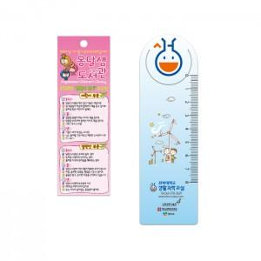

【상세/제작정보】 | <p><span style="font-size: 18pt;"><b>※ 최소수량 1,000장부터 1,000단위로 제작 가능</b></span></p><p><span style="font-size: 18pt;">※ 사이즈 120 * 35mm 이내 기준입니다.</span></p><p><span style="font-size: 18pt;">※​ 디자인 데이터 제공해주셔야합니다.</span></p><p><span style="font-size: 18pt;"></span><span style="font-size: 24px;">※ 원 단 : 0.6T 유백색 PP원단</span></p><p><span style="font-size: 18pt;">&nbsp;</span></p><p><span style="font-size: 18pt;">​</span></p><p>&nbsp;</p>

【인쇄/포장옵션】 | 풀칼라 / 포장불가능

【공급단가】 | 수량 | 1,000~ | 3,000~ | 5,000~ | 10,000~ | 30,000~
*VAT별도 | 단가 | 126원 | 108원 | 92원 | 83원 | 70원

【상품 URL】 | https://www.synergygift.co.kr:443/src/goods_detail.php?gdno=18966

